Rozpočet CZSSB 2024
 | 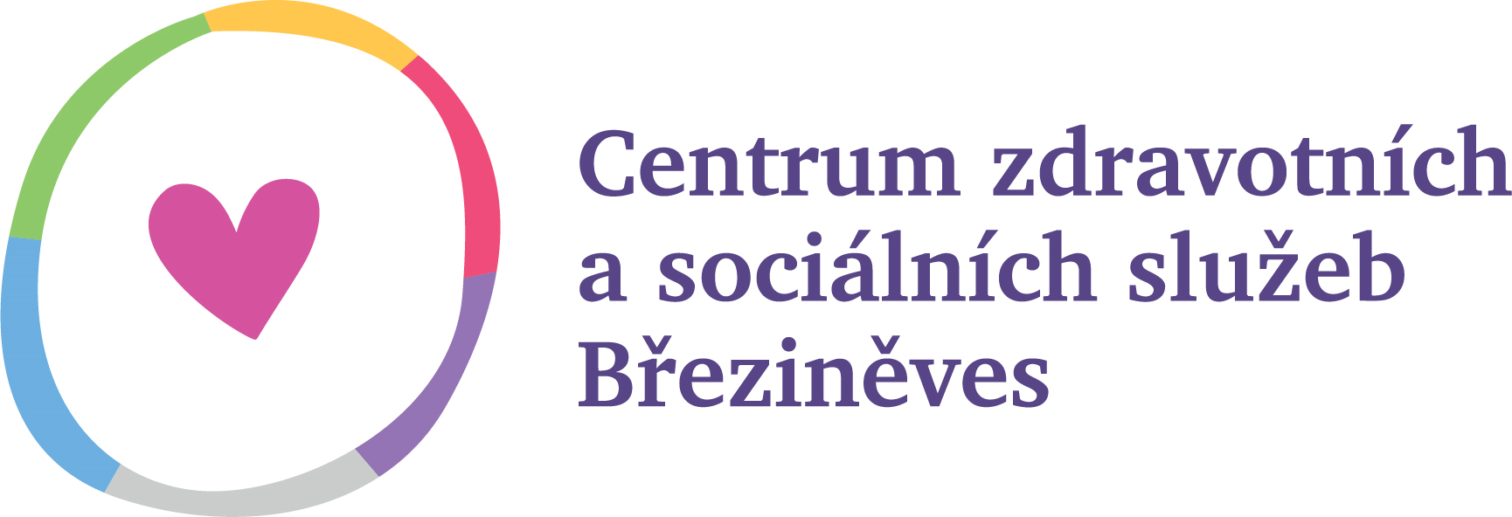
NÁVRH ROZPOČTU NA ROK 2024

 |  | Středisko sociálních služeb | Středisko zdravotních služeb | Středisko komunitní činnosti | Celkem za organizaci
úč.sk.50 | Spotřeba materiálu a energie | 400,000 | 270,000 | 130,000 | 800,000
 | spotřeba materiálu | 120,000 | 150,000 | 50,000 | 320,000
 | spotřeba energie, nájemné | 280,000 | 120,000 | 80,000 | 480,000
úč.sk.51 | Služby | 1,180,000 | 80,000 | 550,000 | 1,810,000
 | služby/nákup služeb | 860,000 | 80,000 | 550,000 | 1,490,000
 | nákup obědů pro strávníky | 320,000 | 0 | 0 | 320,000
úč.sk.52 | Osobní náklady | 2,005,000 | 1,990,000 | 440,000 | 4,435,000
 | mzdy | 1,450,000 | 1,450,000 | 340,000 | 3,240,000
 | zákonné pojištění | 470,000 | 470,000 | 90,000 | 1,030,000
 | zákonné soc. náklady | 5,000 | 4,000 | 5,000 | 14,000
 | ochranné pomůcky | 10,000 | 10,000 | 0 | 20,000
 | vzdělávání | 40,000 | 26,000 | 0 | 66,000
 | FKSP | 30,000 | 30,000 | 5,000 | 65,000
 | Odpisy investičního majetku | 50,000 | 40,000 | 0 | 90,000
 | odpisy IM | 0 | 0 | 0 | 0
 | odpisy DDNM, DDHM | 50,000 | 40,000 | 0 | 90,000
Provozní náklady celkem |  | 3,635,000 | 2,380,000 | 1,120,000 | 7,135,000

Předpokládaný výnosy za služby / hotovost |  | 920,000 | 20,000 | 40,000 | 980,000
Předpokládané výnosy/pronájmy A, B |  | 0 | 380,000 | 0 | 380,000
Předpokládaná dotace od zřizovatele |  | 1,920,000 | 1,860,000 | 700,000 | 4,480,000
Předpokládaná dotace MPSV/ úhrada ZP |  | 750,000 | 500,000 | 0 | 1,250,000
Účelová a jiné dotace - fond |  | 45,000 | 0 | 0 | 45,000
Výnosy celkem |  | 3,635,000 | 2,760,000 | 740,000 | 7,135,000

 |  | 2024-01-15

Datum vypracování:
Návrh rozpočtu vypracoval: |  | Dagmar Špírková, DiS., MBA, pověřená řízením

Datum schválení zřizovatelem: ……….……...……..., usnesení č. …………...….………

